説明書
（１）上部黄色の部分を入力してください。

1
7

2
8
3

4
9

6
5

① | 中小企業者住所 |  | 住所を入力してください。申請書住所に反映します。 未入力の場合、印刷された申請書に書き込みしてください。
② | 法人名 |  | 法人の方は法人名を入力してください。 法人名を入力することにより、法人として判定します。
③ | 代表者氏名・個人業者名 |  | 個人事業者の方・法人代表者の氏名を入力してください。 法人名が未入力で、氏名を入力されると、個人として判定します。
④ | 市町村（事業所所在地） |  | 申請書を提出する市町村をプルダウンから選択します。 申請書の「○○殿」に反映します。
⑤ | 最近１か月の年月（西暦） |  | 必須入力です。 基準となる直近1か月前の年月を西暦（YYYY/MM）で入力してください。
⑥ | 最近○か月で運用 |  | 令和元年１２月からの弾力的な運用に対応した、月数をプルダウンから選択してください。
⑦ | 申請日（西暦） |  | 申請日を西暦(YYYY/MM/DD)で入力してください。
⑧ | 事業開始日（西暦） |  | 事業開始日を西暦（YYYY/MM/DD)で入力してください。事業開始日から申請日までの月数を計算します。 セーフティネット4号、危機関連の各申請書の「事業開始日」に反映します。
⑨ | ５号事由 |  | プルダウンで、「販売数量の減少」もしくは「売上高の減少」を選択します。セーフティネット５号の申請書本文に反映します。

（2）売上高実績・見込を入力してください。
 | （１）の⑦「最近１か月の年月（西暦）」を入力することにより、年月が表示されます。該当する年月の売上高を入力してください。
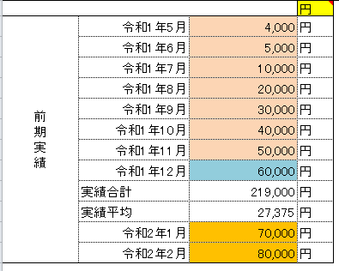

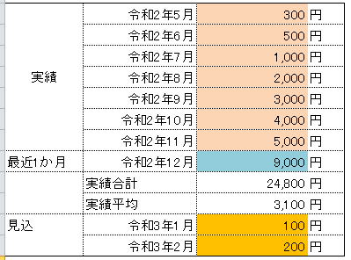

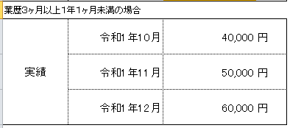

（３）判定結果をご確認ください。
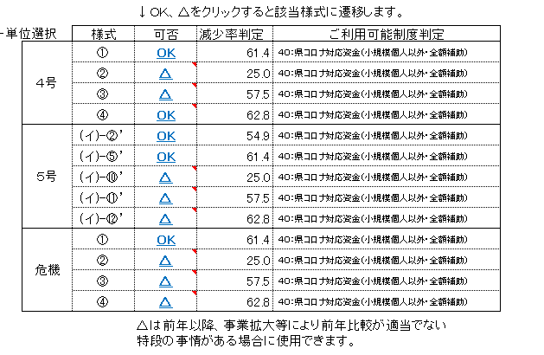

（4）セーフティネット５号を申請する場合は、指定業種（分類番号）を入力してください。
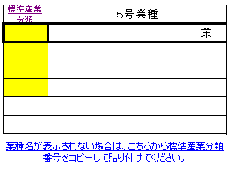

 |  | 太枠の黄色の部分にシート「5号業種リスト」の産業分類番号をコピーして貼り付けてください。
 |  | セーフティネット５号申請書本文に反映します。
 |  | 太枠より下の入力部分は現在使用しません。
 |  | 業種リストの指定業種名が長い場合は空白とし、印刷した申請書に手書きしてください。

（5）申請する様式の「OK」もしくは「△」をクリックしてください。

 |  | 申請書を印刷してください。

